결과보고서(문제해결)
캡스톤디자인 결과보고서Ⅰ(문제해결프로젝트)
학년도 | 2022 | 학기 | 1
단과대학명 | 융합공과대학 | 학부(과) | 융합전자공학과
교과목명 | 캡스톤디자인1 | 분반 | 1 | 담당교수 | 김성철
과제명 | PID 제어 알고리즘 기반 균형 유지 알고리즘 제작 | 팀명 | 박광렬팀
 |  | 성과물 유형 | R | 성과 사례 | 시제품
팀원(성명) | 박광렬, 유안

과제 목적 | 로봇은 크게 구동부와 전자부로 나눠져 있다. 구동부는 전지적 신호를 역학적 신호로 변환하는 장치가 필요한데, 일반적으로 모터를 사용한다. 기존의 로봇들은 안정성을 위해 3개 이상의 모터를 사용하여 로봇의 균형 안정성을 확보했지만, 이는 다수의 모터를 사용하기에 비용 증가로 이어지는 문제가 존재한다. 2개의 모터를 사용할 경우, 2 DOF를 얻을 수 있어 전후좌우 방향으로 이동할 수 있지만, 안정성이 떨어진다. 따라서 본 연구는 비용 절감을 위해 한 개의 균형 센서와 두 개의 모터를 사용하면서 균형 제어 알고리즘을 개발하는 것이 주 목적이다.
과제 내용 및 결과 | Arduino Pro mini 3.3v를 제어 장치로, MPU6050을 균형 센서로 사용한다. 균형 값을 얻어내기 위해 MPU6050의 x, y, z 센서 값과 roll, pitch, yaw 값을 칼만필터에 통과시킨다. 칼만필터 library는 회전 축 정보인 roll, pitch, yaw와 선형 정보인 x, y, z 값을 센서 퓨전을 통해 보다 정확한 균형 데이터인 pitch 값을 산출해 낸다. 계산된 pitch 값으로부터 모터의 제어 신호를 얻어내기 위해 pitch 값을 PID 제어기에 통과시킨다. 본 과제에서는 PID 제어기를 프로그램 언어로 설계하고, PID 제어기의 게인 값을 실험적으로 조절해 나아가며 로봇이 중심을 잡을 수 있는 게인 값을 찾는다. 또한 게인을 찾는 과정에서 주파수 응답을 응용한 지글러-니콜스 튜닝 기법으로 게인 값을 유추한다. 실험을 통해 PID 제어기의 게인 값으로 각각 70, 200, 1을 얻어냈다. 이는 지글러-니콜스 튜닝 기법으로 얻은 Kc(90.0)과 Tc(0.45)를 기반으로 계산된 54, 240, 3와 유사한 값임을 알 수 있어 지글러-니골스 튜닝 기법이 해당 로봇에 적합하다는 것을 알 수 있었다. =================================================== main.ino #include <Wire.h> #include <Kalman.h> #include <CMPU6050.h> #include "Motor.h" #include "PID.h" #define MOTORL_A 6 #define MOTORL_B 9 #define MOTORR_A 3 #define MOTORR_B 5 Motor L_Motor(MOTORL_A, MOTORL_B); Motor R_Motor(MOTORR_A, MOTORR_B); CMpu6050Manager g_Mpu6050; void setup() { Serial.begin(19200); g_Mpu6050.Init(); //setup에서 반드시 한번 호출해 줍니다. pinMode(13, OUTPUT); digitalWrite(13, 1); pinMode(4, OUTPUT); // Motor standby digitalWrite(4, 1); motor(0, 0); } PID pid; uint32_t timer = 0; uint32_t previous = 0; PID_TYPE gap = 0; PID_TYPE target = -3.1; // -2.9 //#define GET_OFFSET_ANGLE void loop() { g_Mpu6050.Update(); float kalmanangley = g_Mpu6050.GetKalAngleY(); float kalmananglex = g_Mpu6050.GetKalAngleX(); timer = millis(); if (abs(kalmanangley) > 30 || abs(kalmananglex) > 20) { motor(0, 0); digitalWrite(4, LOW); digitalWrite(13, 0); while (1); } #ifndef GET_OFFSET_ANGLE PID_TYPE error = kalmanangley - target; PID_TYPE val; gap = PID_TYPE (timer - previous); if (gap == 0) { gap = 0.1; } gap *= 0.001; Serial.println(gap*100, 5); pid.PID_cal(error, &val, gap); val = constrain(val, -255, 255); motor(val, val); previous = timer; PID_TYPE p, i, d; pid.PID_vals
활용방안 및 기대효과 | 바퀴형태의 로봇이 사용되는 현장에서 사용될 수 있다. 특히 휴머노이드나 이족보행 로봇 등, 두 개의 다리만 사용하는 로봇에 적용하여 빠른 이동 속도를 얻을 수 있을 것이라 기대한다. 본 과제의 로봇은 모터 두 개만을 사용했기 때문에 모터를 사용하지 않아, 로봇 제작에 있어 비용 절감을 기대할 수 있다. 또한 두 개의 모터를 위한 공간만이 필요로 하기 때문에 로봇의 크기를 줄일 수 있으며, 로봇의 무게를 줄일 수 있다. 따라서 보다 견고하지 않은 골격 소재와 구조를 적용하지 않아도 동작에 무리가 없을 것으로 예상되기에 이 또한 로봇 제작의 비용 절감으로 이어질 것이라 기대할 수 있다.

성과
위와 같이 캡스톤디자인 결과보고서를 제출합니다. 2022년 06 월 09 일 팀장(학생) : 박광렬 (인) 담당교수 : (인)

로봇 후면부
로봇 상단부
캡스톤디자인 결과보고서Ⅱ
[사진] 과제 결과물 사진 부착
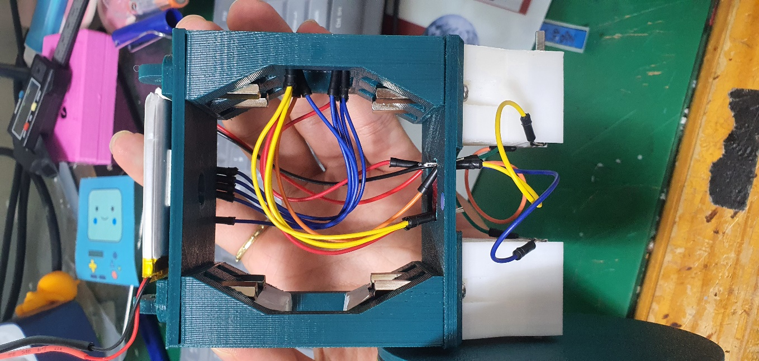 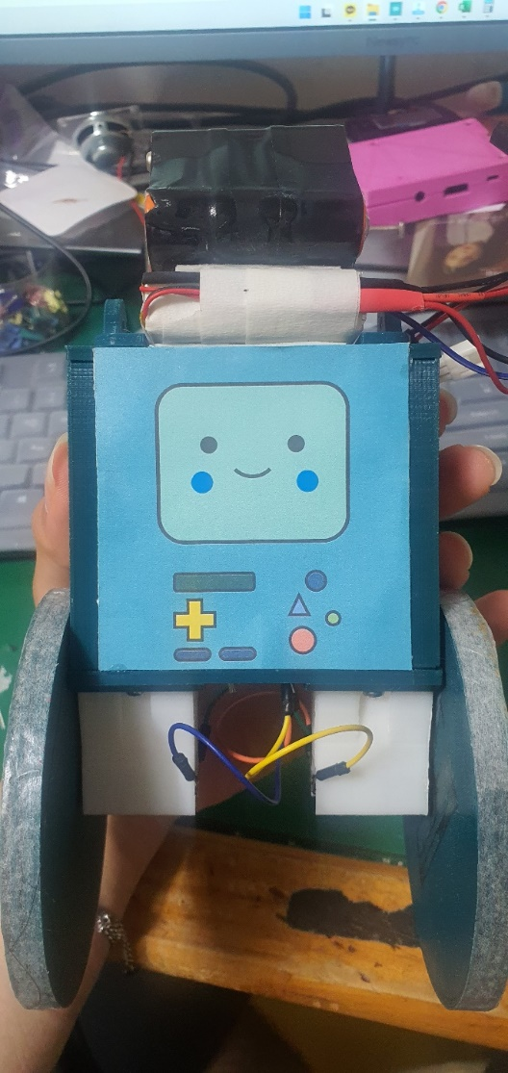
로봇 전면부

